立项表
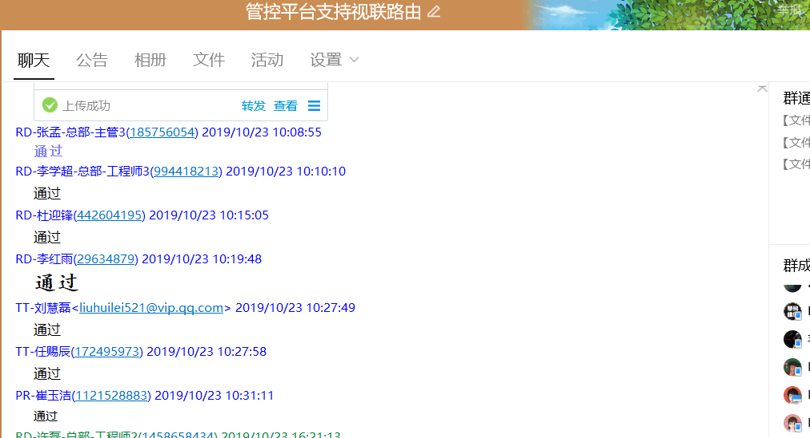
视联动力信息技术股份有限公司研发项目立项表 适用部门：技术发展中心 VEPAL1-TEM-LXB
项目名称 | 接入设备管控平台支持视联路由器业务管控 |  |  | 项目编号 | GKYW-801
所属协会 | 64位协会 |  |  | 是否协会重点 | 是
所属项目集合 | 64位数据应用套装产品上线 |  |  | 项目集合负责人 | 张孟
立项时间 | 2019-10-23 | 结项时间 | 2019-12-13 | 项目负责人 | 陈婷
项目类型 | VP | 重要性及优先级 | 高 | 是否新产品 | 否
产品名称 | 视联网接入设备管控平台 |  | 产品型号 | VS-0JRGK01-00000M
需求来源 | 14 JDAK | 需求干系人 | 张孟 | 研发管理过程 | OK2DLV-C2裁
估算研发人天 | 71（工业研发部2人共47人天，基础平台研发部1人共24人天） | 估算测试人天 | 19人天（功能测试组1人共10天，系统测试组1人共6天，大网测试组1人共3天） | 责任部门 | 工业研发部
SVN路径&版本 | 管控平台：svn://192.168.10.244/mobile/innovation/branch/RJ-CAT/SENS 版本号：144729 视联路由器svn://192.168.10.244/modem/v2v_modem/branch/slm/vms64.3.0/slm/slm 版本号：146764
项目原始需求
视联动力内部文档
原始需求描述： 需求ID：VEP-2702 需求描述：随着视联网64位数据业务的开展，部署的视联路由器数量会不断增加，此时需要有一个远程管控的平台来完成对视联路由器的管控。 项目需求描述： 1.视联网接入设备管控平台通过snmp协议实现对视联路由器远程业务管控。 2.视联网接入设备管控平台可以管控多个视联路由器。 所需硬件名称及型号： 推荐服务器配置参数： CPU:Intel(R) Xeon(R) CPU E3-1231 v3 @ 3.40GHz 八核 内存：8G 硬盘：固态1T LAN：2 x 10/100/1000M自适应以太网口 操作系统： Centos7.0 套装产品及版本号： 视联网接入设备管控平台：V1.8.X 视联路由器：V64.6.X
项目目标和计划
里程碑名称 | 主要参与人员 |  | 计划完成时间 | 备注
立项 | 杜迎锋、陈婷 |  | 2019-10-23 | 输出立项表签字照片
需求分析 | 陈婷、杜迎锋 |  | 2019-10-25 | 输出物：需求规格说明书及签字照片
UI图 | 铁霜霜 |  | 2019-10-23 | 输出物：UI效果图
研发设计 | 陈婷、许磊、杜迎锋、李学超 |  | 2019-10-29 | 输出物：项目详细计划
测试设计 | 刘慧磊 |  | 2019-10-29 | 项目测试标准、产品手册
功能研发 | 杜迎锋、李学超 |  | 2019-11-07 | 输出物：代码
研发内部联调 | 杜迎锋、李学超 |  | 2019-11-17 | 输出物：代码、版本测试申请邮件
测试 | 刘慧磊、邢志彬 |  | 2019-12-11 | 输出物：功能测试报告、系统测试报告、安装部署说明、大网测试报告、使用说明、推荐邮件
验收 | 陈婷、杜迎锋 |  | 2019-12-13 | 输出物：项目结项报告、项目评审报告
项目风险及依赖
1、文件管控流程细节点很多，研发过程中会有遗漏，影响整体进展，存在风险；2、管控平台开发时间基本都是没有预估预留突发问题的时间，由于人力问题所有工作都串行的，不存在并行的可能性，一处拖拉或者拖延会导致整个项目拖延；
负责人签字 | 本人已阅读以上内容，对里程碑计划及评审计划确认无误，将遵守以上计划和内容，履行个人职责
 | 项目负责人： | 杜迎锋
 | 协会秘书长： | 满佳帅
 | 项目集合负责人： | 张孟
 | 需求干系人： | 张孟
 | 产品线经理： | 丰宽
 | 中心产品经理： | 崔玉洁
 | UI设计师： | 马晓
 | 项目干系人： | 李红雨、刘慧磊
 | 责任部门经理： | 谢飞
 | 部门项目经理： | 厉彦涛
 | 相关领域专家： | 牛永会
 | 测试部门经理/ 测试组长： | 任赐辰
 | 知识产权主管： | 方东
 | 生产品质主管： | 无
 | QA： | 侯艳萍
说明： 1、VP-研发PMO群（QQ号：694271392）会对已生效的项目变更进行播报，审批中或审批未通过的项目变更可与部门负责人了解具体情况。 2、共享库地址为svn://192.168.112.213/KS，已上传部分规范、工具、经验教训总结、最佳实践与样例、培训资料供大家使用和参考。

评审参与人
本页无需打印
研发管理流程定义 | #REF! | 参与评审说明表 |  |  |  |  |  | 备注
角色 | 参与人 | 立项评审 | 需求评审 | 设计方案评审 | 详细项目计划评审 | 测试标准评审 | 结项评审
项目负责人 | 杜迎锋 | √ | √ | √ | √ | √ | √
协会秘书长 | 满佳帅 | √
项目集合负责人 | 张孟 | √ | √ | √ | √ |  | √
需求干系人 | 张孟 |  | √ |  |  | √
产品线经理 | 丰宽 | √ | √ | √ | √ | 新产品和涉及性能、安全性测试的需参加 | √
中心产品经理 | 崔玉洁 | √ |  |  |  |  | √
视联动力内部文档
UI设计师 | 马晓 | √ | √ | √ | √ | √ | √
项目干系人 | 李红雨、刘慧磊 | √ | √ | √ | √ | √ | √
责任部门经理 | 谢飞 | √ | HOT、TOP、VIP项目需参加评审，其余类型项目选择性参加 | HOT、TOP、VIP项目需参加评审，其余类型项目选择性参加 | 涉及变更申请的需参加 | HOT、TOP、VIP项目需参加评审，其余类型项目选择性参加 | √
部门项目经理 | 厉彦涛 | √ |  | √ | √ |  | √
相关领域专家 | 牛永会 | √ | 新产品要参加 | √ |  | 新产品要参加 | √
测试部门经理/ 测试组长 | 任赐辰 | √ | √ | √ | √ | √ | √
知识产权主管 | 方东 | √ |  |  |  |  | √
生产品质主管 | 无 | √ |  |  |  |  | √
QA | 侯艳萍 | √ | √ | √ | √ | √ | √

 | 说明：
 | 1）一个角色对应多人时，需在一个方框中填全；
 | 2）红色√表示必须参加评审；

MVP&PCD&VIP&DOT-总体计划
XXXX项目名称总体计划
 |  |  |  |  |  |  |  |  |  |  |  |  |  |  |  |  |  |  |  |  |  |  |  |  |  |  |  |  |  |  |  |  |  |  |  |  | 负责人：王亚茹 优先级：高 当前人数（个）：7 已投入/总人力（人天）：78/100
项目集合/项目名称
 |  |  |  |  |  |  |  |  |  |  |  |  |  |  |  |  |  |  |  |  |  |  | 11月
总 体 计 划 | 阶段 | 输出物 | 开始日期 | 结束日期 | 负责人 | 15 | 16 | 17 | 18 | 19 | 20 | 21 | 22 | 23 | 24 | 25 | 26 | 27 | 28 | 29 | 30 | 1 | 2 | 3 | 4 | 5 | 6 | 7 | 8 | 9 | 10 | 11 | 12 | 13 | 14 | 15 | 16 | 17 | 18 | 19 | 20 | 21 | 22 | 23 | 24 | 25 | 26 | 27 | 28 | 29 | 30 | 31
 | 项目策划 | 项目启动策划书/可行性分析报告 | 2019-04-16 | 2019-04-16 | 杜小波
 | 项目立项 | 立项表 | 2019-04-17 | 2019-04-17 | 杜小波
 | 需求分析 | 需求规格说明书、评审报告 | 2019-04-25 | 2019-04-28 | 杜小波
 | 设计阶段 | 系统设计说明书/详细计划标准、评审报告 | 2019-04-26 | 2019-05-05 | 赵振华
 | 测试设计 | 项目测试标准、评审报告 | 2019-04-28 | 2019-04-28 | 赵振华
 | 原型设计 | 项目原型图、评审报告/会议纪要 | 2019-04-29 | 2019-05-05 | 杜小波
4人天
 | UI设计 | UI效果图、评审报告/会议纪要 | 2019-05-05 | 2019-05-06 | 吉茂林
2人天
 | 虚拟终端SDK-入会 | 代码、文档、代码走查单 | 2019-05-06 | 2019-05-06 | 赵振华
1人天
 | 帕米尔-调流 | 代码、文档、代码走查单 | 2019-05-07 | 2019-05-07 | 杜小波
 | 虚拟终端SDK-抓取视频流 | 代码、文档、代码走查单 | 2019-05-07 | 2019-05-09 | 赵振华
 | 虚拟终端SDK-移除会议 | 代码、文档、内侧报告 | 2019-05-11 | 2019-05-12 | 赵振华
 | 产品资料撰写 | 产品支持包 | 2019-05-15 | 2019-05-15 | 杜小波
 | 功能测试 | 测试申请、测试播报、测试报告 | 2019-05-17 | 2019-05-30 | 吉茂林
 | 系统验收测试 | 测试播报、测试报告 | 2019-05-29 | 2019-05-29 | 邢志彬
 | 大网测试 | 测试播报、测试报告 | 2019-05-30 | 2019-05-30 | 吉茂林
 | 大网推荐 | 大网推荐邮件 | 2019-05-31 | 2019-05-31 | 吉茂林
 | 验收阶段 | 项目结项报告、项目结项评审报告 | 2019-05-31 | 2019-05-31 | 杜小波
本周人力投入共7人天
n正常完成 n延期完成 n未开始 注：1、当前人数是指本周投入的总人员数量； 2、本周人力投入（人天）≈当前人数（xx人）×本周的周期（天）

VPM证书
